LOT 1
LOT 1 | SISTEMA D'INTEGRACIÓ AUDIOVISUAL DE QUIRÒFANS

LOT 1 | SISTEMA D'INTEGRACIÓ AUDIOVISUAL DE QUIRÒFANS
EMPRESA
NIF
Correu electrònic

2a) Característiques bàsiques: 0 punts: cal presentar memòria justificativa conforme el compliment dels criteris

Nota: a la columna "Índex documental", cal indicar la ubicació exacta a la documentació aportada (full, apartat, etc.) on es troben les característiques tècniques. A la columna "Característiques específiques (Descripció breu)" cal afegir una breu descripció i els valors, rangs o quantitats que demana cada ítem de la fitxa tècnica.
Definició
Solució d'integració audiovisual modular pel bloc quirúrgic. Iinclou els següents lots que es poden consumir de forma independent i ampliar en cada quiròfan:
La solució modular preveu una implementació per fases en el Bloc Quirúrgic del l'Hospital General (BQ HG) i permet futures ampliacions a altres blocs quirúrgics de l'hospital amb la mateixa configuració de quiròfans i selecció de les opcions modulars. La previsió de la implementacio serà: - Estiu 2025 - la banda parells (7Q), que es pot fer tot d'una o separadament per banda mar (3Q) i muntanya (4Q) - Estiu 2026 - la banda senars (10Q), que es pot fer tot d'una o separadament per banda mar (4Q) i muntanya (6Q) - Posteriorment es poden ampliar quiròfans infantil, o altres, així com monitors i altres elements complementaris
Cal incloure el Product Datasheet
No incloure un material necessari pel funcionament de l'equip pot ser motiu d'exclusió del concurs

 |  | Empresa
 |  | Marca equip
 |  | Model equip
És causa d'exclusió | Índex | Prestacions tècniques i funcionals | Caracteristiques de l'equip ofertat, descripció curta. | Índex documental de la descripció.
LOT 1.1 - REDIRECCIONAMENT, GRAVACIÓ I EDICIÓ D'IMATGE
SI | 1 | Solució de redireccionament d'imatge per a quiròfans de l'Hospital General. La solució ha de ser modular i escalable a altres àrees de l'Hosptial. La solució inclou: - Sistema redireccionament imatge - Solució gravació - Solució àudio i música - Programari, requeriments funcionals, connectivitat i integració - Punt de control i comandament dins quiròfan - Patch per connexió d'entrades de vídeo d'equips mèdics (en diferents punts del quiròfan. TA: Torre Anestèsia, TC: Torre Cirurgia) i altres punts de connexió - Contingència i seguretat
SI | 2 | Sistema redireccionament imatge
SI | 3 | Ha de permetre enrutar qualsevol senyal d'entrada del sistema a qualsevol sortida. Sistema basat en tecnologia de vídeo sobre IP (switch) o matriu de commutació (senyals natives) Indicar tipus de solució i arquitectura goblal Presentar esquema general i unifilar de la solució global - ubicació dels diferents elements - solució per als 17 quiròfans de l'Hospital General Resolució minima 4k Accepta senyals d'entrada i sortida tipus: - HDMI 1.4 i 2.0 - SDI (HD-SDI, 3G, 6G, 12G) - DVID (D single i D dobuble, I , A) - Display Port Ha de permetre com a minim 8 entrades simultànies i 7 sortides
SI | 4 | Ha de garantir la transmissió i distribució de vídeos en temps real dins de quiròfan sense compressió i amb màxima qualitat d'imatge
SI | 5 | Indicar possibilitats de modularitat i escalabilitat d'àudio i vídeo de la solució proposada. Indicar els requeriments tècnics (equipament requerit - cablatje, encoders, decoders, etc.) i cost
SI | 6 | 8 Nombre d'ENTRADES SIMULTÀNIES per quiròfan com a mínim que han de ser de: - 1 PACS - 1 Videoconferència - 2 Equips mèdics TA -1 monitor anetèsia (DVI) - 1 entrada equips mèdics (SDI i HDMI no simultànies) - 4 Equips mèdics TC - 2 entrades equips mèdics (2 SDI) - 2 entrades equips mèdics (2 HDMI)
SI | 7 | 7 Nombre de SORTIDES SIMULTÀNIES per quiròfan com a mínim ha de ser de: - 2 Monitors suspesos Full HD o 4k quirúrgics - 1 Monitor Clinio per perfusionista (en tres quiròfans) - 1 Monitor gran Full HD en panell tècnic (no grau mèdic) - 1 Solució de gravació - 1 Videoconferència alta qualitat interna amb Sala d'Actes - 1 Sortida per transmisió imatges per internet amb les eines habituals (ZOOM i TEAMS i/o eina propia)
SI | 8 | Les sortides que aniran als monitors suspesos Full HD o 4k quirúrgics hauràn de poder visualitzar totes les senyals d'entrada en la màxima qualitat per : - Els monitors existents: - 20 x BARCO MDSC-2124 (senyals d'entrada de vídeo 1 x DVI-I i 1 x SDI) - 2 x SONY LMD-2451MT (senyal d'entrada 1 x DVI-D) - connexió en 2D - 10 x STRYKER 32" 4K Surgical Display (senyals d'entrada 1 x DVI-I, 1 x HDMI 1.4 i 1 x HDMI 2.0) - 2 x AESCULAP PV648 32" FULL HD 3D MONITOR (senyals d'entrada 2 x 3G-SDI, 2 x DVI-D) - També per als 25 monitors que es canviïn quan s'executi la comanda del Lot 1.2 Les connexions es faran sense incloure elements externs ques siguin visibles o impedeixin la neteja quirúrgica Cal presentar fotografies de les connexions i esquema per a cada model de monitor
SI | 9 | Indicar tecnologia - Matriu o IP PER SOLUCIONS AMB MATRIU INDICAR: Resolució 4k - indicar si es apte per 8K o ampliable Tipus Matriu: SDI o HDMI o mitxe o altre Indicar nombre entrades i sortides: Nº Ent: ___ Nº Sort:___ Presentar esquema de la matriu on s'indiqui per cada posició d'entrada i de sortida - tipus, resolució, si inclou conversors necessaris, i si cal permet duplicar senyal, o simultaneitats Indicar possibilitats ampliacio - resolució o nombre d'entrades i sortides Indicar tots els codificadors i elements extres que cal incorporar i preus
SI | 10 | Indicar tecnologia - Matriu o IP PER SOLUCIONS AMB IP INDICAR: Resolució 4k - indicar si es apte per 8K o ampliable Indicar la solució per a cada quiròfan, switch únic o compatrit - indicar configuració i nombre de ports per quiròfan i nombre port del swithch útils per entrades i sortides Indicar nombre entrades i sortides: Nº Ent: ___ Nº Sort:___ En cas de fer servir una entrada per diferents connectors del patch - explicar-ne funcionament i commutació Indicar tots els tipus d'encoders i decoders necessaris i preus Presentar esquema de la solució on s'indiqui per cada posició d'entrada i de sortida - tipus, resolució, si inclou encoders o decoders necessaris, i si cal permet duplicar senyal, o simultaneitats Indicar possibilitats ampliacio - resolució o nombre d'entrades i sortides
...
SI | 56 | Indicar funcionalitats d'edició (retallar, unió de fragments, etc.)
SI | 57 | Connectivitat i integració
SI | 58 | Disposa de control d'accés i permisos d'usuari. Indicar si pot treballar i incoporar LDAP (Active Directory coorporatiu de l'Hospital) Preferiblement totes les solucions es logen un únic cop i contra el LDAP de l'hospital, de no ser possible aquesta solució indicar mode de funcioament i la gestió d'altes i baixes usuaris Si la solució - redirecionament, edició, gestor musical, control d'activitat quirúrgica - no tenen un únic punt d'acces (no estan en el mateix ecosistema i calen diferents accesos) - explicitar el funcionament de cadascun
SI | 59 | Compatible amb els estàndars DICOM Storage, per emmagatzematge en PACS, i DICOM Worklist per integració amb HIS
SI | 60 | La solució ha de cumplir amb l'estàndard ISO IR-100. El Tag DICOM: “(0008,0005) Specific Character Set” ha de ser “ISO IR-100" bidireccional, és a dir, en el protocol DICOM Storage i en el DICOM Worklist
SI | 61 | La solució ha de disposar de la configuració següent per l'enviament de vídeos i imatges a PACS:
SI | 62 | - Els vídeos han d'incloure en els tags DICOM "SOP Class UID" & "Syntaxis Transfer UID" les referències necessàries per fer ST de vídeo a PACS segons l'estàndard DICOM
SI | 63 | - Que es disposi de la capacitat d'assignar en el tag DICOM "Series Instance UID" un valor diferent entre vídeo i imatge, i un altre de diferent entre els diferents vídeos (les imatges poden tenir el mateix entre elles). Tant les imatges com els vídeos no han de tenir a mdoe banner les dades del pacient. Aquesta informació ve en els tags DICOM
SI | 64 | Cal incloure DICOM Conformance Statement
SI | 65 | Punt de control i comandament dins quiròfan
SI | 66 | 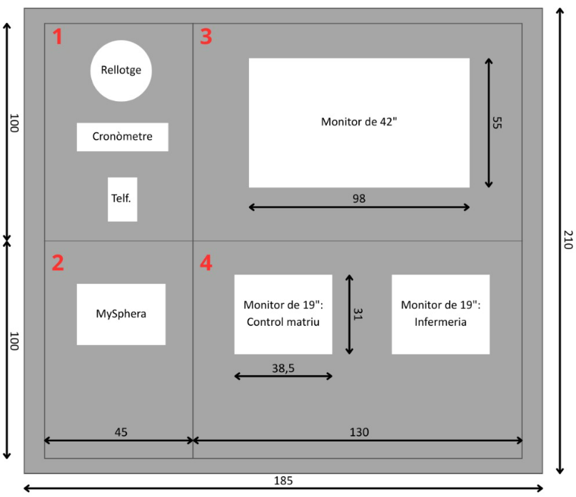 La solució ha d'incloure 1 panell tècnic per quiròfan. Actualment l'Hospital disposa a cada quiròfa d'un panell tècnic format per 4 portes:
SI | 67 | - Porta (1): Conservar porta i equipament
SI | 68 | - Porta (2): Conservar porta i equipament
SI | 69 | - Porta (3): Incloure monitor minim 42" - Dicom compatible - seguretat elèctirca - mínima 4k- 500 cd, i ús intesiu 24x7. Cal muntar-ho en porta existent, sota vidre de protecció
SI | 70 | - Porta (4): Renovar els monitors dels PCs de control i d'infermeria: Preferiblement es canvien els dos monitors per monitors 22"- color - aspecte 16:9 - amb adequació del panell tècnic i integració per encastar correctament de forma estanca i de fàcil neteja. El monitor del PC control ha de ser tàctil. Sota el monitor PC infermeria cal incloure una safata gran plegable (espai suficient per poder moure ratolí) cal incloure teclat higiènci i ratolí. Presentar esquema de del panell final. S'accepten opcions que no modifiquin panell actual i facin servir monitors 19" amb aspecte 4:3 - (indicar amb fotografies com quedaría el format)
SI | 71 | Patch per connexió d'entrades de vídeo d'equips mèdics
SI | 72 | Patch torre anestèsia:
SI | 73 | - 1 connector HDMI per monitor d'anestèsia
SI | 74 | - 1 connector SDI per equip mèdi
SI | 75 | Patch torre cirurgia
SI | 76 | per videoprocessador laparoscòpia o càmara de camp quirúrgic integrada en llum - 1 connector HDMI - 1 connecor SDI
...

